Presupuesto mensual personal
Cree un presupuesto mensual personal en esta hoja de cálculo. Encontrará instrucciones útiles sobre cómo usar esta hoja de cálculo en las celdas de esta columna. Presione la flecha abajo para empezar.
El título de esta hoja de cálculo se encuentra en la celda de la derecha. La instrucción siguiente se encuentra en la celda A5. | Executive Summary
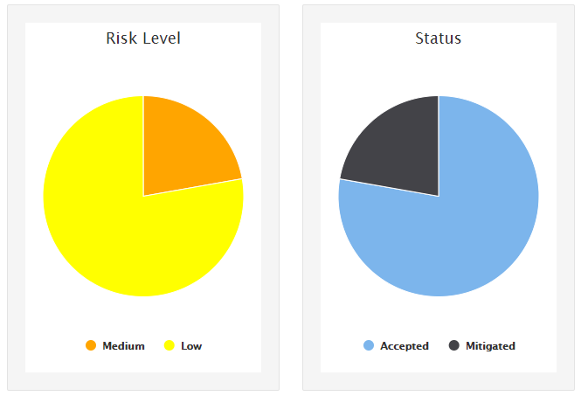
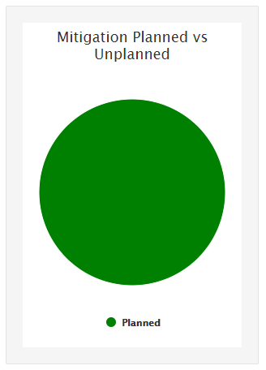

La etiqueta Ingresos mensuales reales se encuentra en la celda de la derecha. Escriba el Ingreso 1 en la celda C10 y el Ingreso adicional en la C11 para calcular el total de ingresos mensuales en la celda C12. La instrucción siguiente se encuentra en la celda A14.

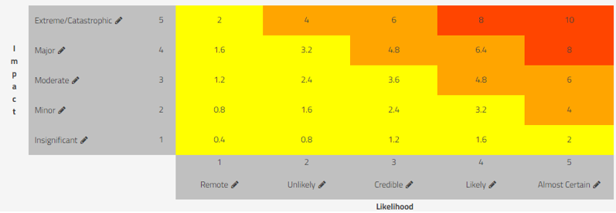
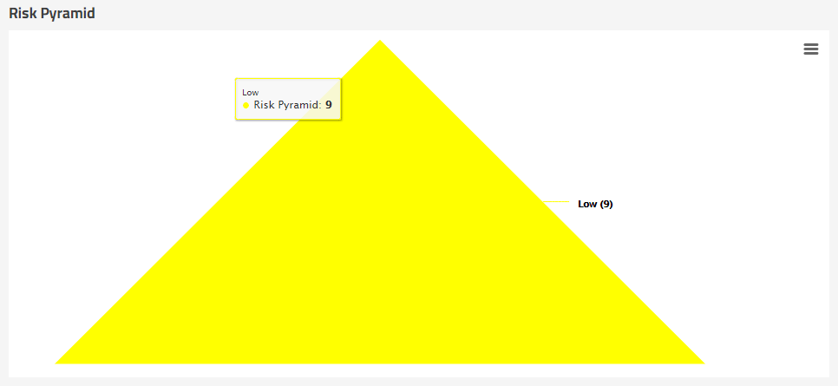

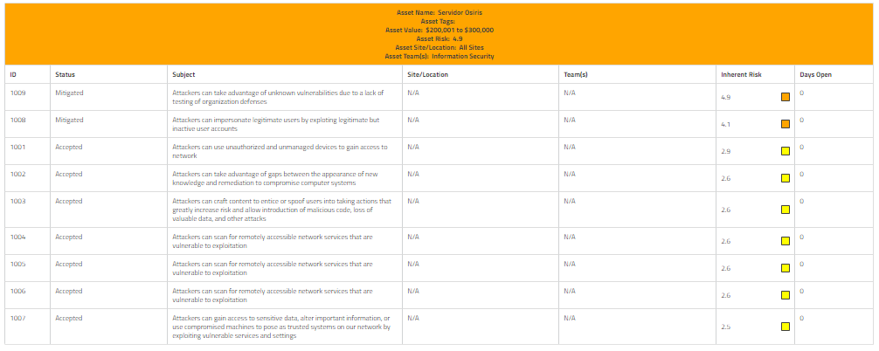

El total de gastos previstos se calcula automáticamente en la celda J61; el total del gasto real, en la J63; y la diferencia total, en la celda J65.

